1.IDENTIFICACION
INFORMACIÓN GENERAL |  | INFORMACIÓN DEL ESTUDIO RESPECTIVO
 |  | NODO NÚMERO |  |  |  |  | 33144
 |  | INFORME NÚMERO |  |  |  |  | 1126
CONTRATISTA | UNIÓN TEMPORAL MOVILIDAD 2014 | ORDEN DE TRABAJO No. |  |  |  |  | PROGRAMACION BASICA
 |  | FECHA DE LA ORDEN DE TRABAJO |  |  |  |  | -
 |  | FECHA DE LA TOMA DE INFORMACIÓN |  |  |  |  | 100714
 |  | DÌA DE LA SEMANA
OBJETO DEL CONTRATO | REALIZAR LA TOMA DE INFORMACIÓN DE CAMPO, COMO INSUMO DEL PROGRAMA DE MONITOREO, SEGUIMIENTO Y PLANEACIÓN DEL TRÁNSITO Y EL TRANSPORTE DE BOGOTA D.C | TIPO DE ESTUDIO |  |  |  |  | VOLÚMENES POR TIPO DE VEHÍCULO
 |  | NOMBRE DEL ARCHIVO |  |  |  |  | 33144_AK_86_X_AC_43_S_140710_VOL_V1.xlsx
 |  | CÓDIGO DEL ESTUDIO |  |  |  |  | VOL
 |  | LUGAR DE LA TOMA DE INFORMACIÓN
NÚMERO DE CONTRATO | 2072-2013 | COORDENADA X |  |  |  |  | LONGITUD
 |  | COORDENADA Y |  |  |  |  | LATITUD

FECHA DE INICIO DEL CONTRATO | 22-01-2014 | PROFESIONALES RESPONSABLES
 |  | CONSULTOR (DIRECTOR) |  |  |  |  | ING. MSC. SANDRA LUCIA NAVAS TEQUIA
 |  | CONSULTOR (COORDINADOR GENERAL) |  |  |  |  | ING. MSC. LUIS FERNANDO RUBIANO BARRERO
INTERVENTORÍA | UNIVERSIDAD NACIONAL DE COLOMBIA | CONSULTOR (EXPERTO EN TRÁNSITO Y TRANSPORTE) |  |  |  |  | ING. ESP. DIANA PAOLA PARADA
 |  | CONSULTOR (ING ANÀLISIS) |  |  |  |  | ING. IRINA ROCÍO GUTIÉRREZ
 |  | INTERVENTORÍA (DIRECTOR) |  |  |  |  | ING. MSC. ARTURO ZARATE
 |  | INTERVENTORÍA (ESPECIALISTA) |  |  |  |  | ING. MSC. WILLIAM CASTRO
 |  | INTERVENTORÍA (RESIDENTE) |  |  |  |  | ING. JOSÉ EDWIN TORRES
OBJETO DEL CONTRATO | INTERVENTORÍA TÉCNICA, ADMINISTRATIVA Y FINANCIERA PARA LA TOMA DE INFORMACIÓN DE CAMPO COMO INSUMO DEL PROGRAMA DE MONITOREO, SEGUIMIENTO Y PLANEACIÓN DEL TRÁNSITO Y TRANSPORTE DE BOGOTÁ D.C. | SUPERVISOR SECRETARIA MOVILIDAD |  |  |  |  | ING. FABIAN GONZALEZ

 |  | VERSIONES DEL ESTUDIO
 |  | NÚMERO |  | FECHA | OBSERVACIONES
NÚMERO DE CONTRATO | 2072-2013 | Versión 0 |  | 16/07/14
 |  | Versión 1 |  | 18/07/14 | SE ATENDIERON OBSERVACIONES DE INTERVENTORÍA SEGÚN OFICIO FI-INT-CMTTUB14-345-14, SE DA RESPUESTA MEDIANTE OFICIO N° ICV-187-C-627. Se revisó y unificó los movimientos en el esquema del punto de aforo, al igual que en el análisis puntual la forma de nombrar los movimientos, coincidiendo con las demás hojas de procesamiento, Se revisó la información registrada de volúmenes para los vehículos y periodos señalados sin presentarse inconsistencias con formatos, por lo cual no se encontró suceso alguno que explicara el porqué de las variaciones en cada uno de los periodos, sin embargo se presentan comportamientos normales en periodos de máxima demanda durante el día, de esta manera no hay observación especifica debido a que ese fue el comportamiento del flujo vehicular durante la jornada.
 |  | Versión 2
FECHA DE INICIO DEL CONTRATO | 21-01-2014 | Versión 3

 |  | DESCRIPCIÓN DE LA TOMA DE INFORMACIÓN
 |  | TIPO DE VEHÍCULO | FACTOR DE EQUIVALENCIA | MOVIMIENTOS AFORADOS |  |  | No. DE PERÍODOS | HORA
ESQUEMA |  |  |  | ACCESO | LENTA | RÁPIDA | HORARIO DEL PERÍODO No. 1 | 22:00-06:00
 |  | L | 1 | NORTE | 1 | 1B | HORARIO DEL PERÍODO No. 2 | 06:00-14:00
 |  | C | 2 | SUR | 2 | 2B | HORARIO DEL PERÍODO No. 3 | 14:00-22:00
 |  |  |  | OCCIDENTE | 3 |  | No. DE HORAS TOMADAS |  | 24
 |  | BT | 2 | ORIENTE | 4 |  | HORARIO DE LA TOMA DE INFORMACIÓN |  | 22:00-22:00
 |  | B | 2 |  |  |  | No. DE EQUIPOS UTILIZADOS |  | 12
 |  |  |  | OBSERVACIONES DE LA TOMA DE INFORMACIÒN
 |  | AL | 2 | OBSERVACION |  |  |  |  |  | ACCESO
 |  | AT | 2.5 | SE PRESENTA CONGESTIÓN VEHICULAR A LAS 14:00 HORAS. |  |  |  |  |  | ORIENTE
 |  | BA | 2.5
 |  | ESP | 2
 |  | INT | 2
 |  | C2P | 2.5
 |  | C2G | 2.5
 |  | C3-C4 | 2.5
 |  | C5 | 2.5
 |  | >C5 | 2.5
 |  | M | 0.5
 |  | BIC | 0.3

 |  | ANALISIS PUNTUAL
 |  | LA INTERSECCIÓN DE LA AVENIDA CARRERA 86 (AVENIDA CIUDAD DE CALI) CON LA AVENIDA CALLE 43 SUR, SE ENCUENTRA UBICADA EN SUROCCIDENTE DE LA CIUDAD. EN LA LOCALIDAD KENNEDY. LA AVENIDA CIUDAD DE CALI CUENTA CON CUATRO CALZADAS Y PERMITE LA CIRCULACIÓN ORIENTE-OCCIDENTE Y VICEVERSA; LAS CALZADAS INTERNAS ESTÁN CONFORMADAS POR DOS CARRILES CADA UNA Y SON PARA USO EXCLUSIVO DEL SISTEMA DE TRANSMILENIO, LAS EXTERNAS SE CONFORMAN DE TRES CARRILES CADA UNA Y ES DE USO PARA TRÁFICO MIXTO. LA CALLE 43 SUR, ES UNA VÍA DE DOS CALZADAS CON SENTIDO DE CIRCULACIÓN NORTE-SUR Y VICEVERSA, CADA CALZADA ESTÁ CONFORMADA TRES CARRILES Y PERMITE EL TRÁFICO MIXTO DE VEHÍCULOS; EL PASO DE ESTA VÍA ES A NIVEL DE LA AVENIDA CALLE 86. EL VOLUMEN TOTAL AFORADO DURANTE EL DÍA FUE DE 108.535 VEHÍCULOS MIXTOS, COMPUESTOS DE LA SIGUIENTE MANERA: EL 43,1% CORRESPONDEN A VEHÍCULOS LIVIANOS, EL 33,6% MOTOS, EL 15,9% TRANSPORTE PÚBLICO COLECTIVO (COLECTIVOS, BUSETA / BUSETON, BUSES Y TM) Y EL 6,1% A VEHÍCULOS DE CARGA. LOS PERÍODOS DE MÁXIMA DEMANDA SE PRESENTAN ENTRE LAS 06:15 Y LAS 07:15 HORAS, Y ENTRE LAS 17:15 Y LAS 18:15 HORAS. LA HORA PICO TOTAL DE LA INTERSECCIÓN SE REGISTRA ENTRE LAS 06:15 Y LAS 07:15 HORAS, PERIODO EN EL QUE SE MOVILIZA UN TOTAL DE 7.635 VEHÍCULOS MIXTOS, DE LOS CUALES EL 53,3% CORRESPONDE A MOTOS, EL 28,5% A VEHÍCULOS LIVIANOS, EL 13,4% A TRANSPORTE PUBLICO COLECTIVO Y MASIVO, EL 3,2% A CAMIONES Y FINALMENTE LAS BICICLETAS CON UNA PARTICIPACIÓN DEL 1,6%.

 |  | REGISTRO FOTOGRÁFICO
 |  | 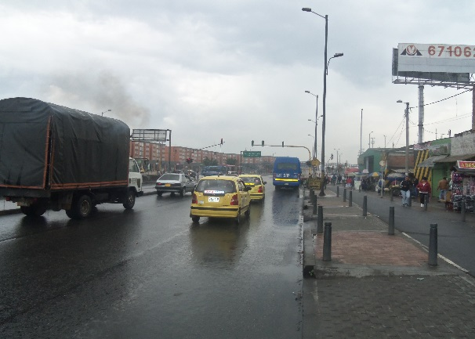 |  |  |  |  | 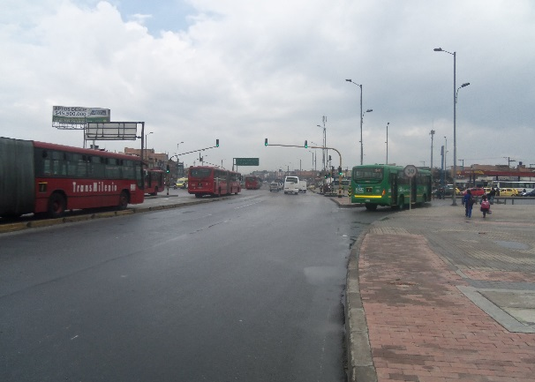

 |  | ACCESO NORTE |  |  |  |  | ACCESO SUR

 |  | 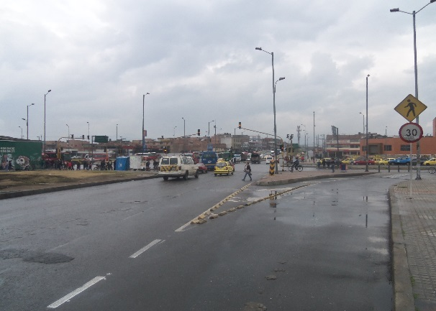 |  |  |  |  | 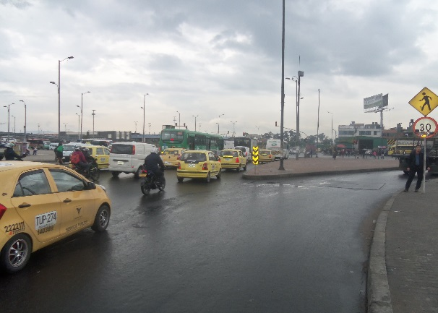

 |  | ACCESO OCCIDENTE |  |  |  |  | ACCESO ORIENTE

